Hoja1
2023-10-03 14:36:17

LA PAZ 28 - HAEDO 4460-2005
BUENOS AIRES luquearti@gmail.com
____________________________________________________________________________________
"TENDER de PIE”
“Hierro PINTADO”
“PLEGABLES”

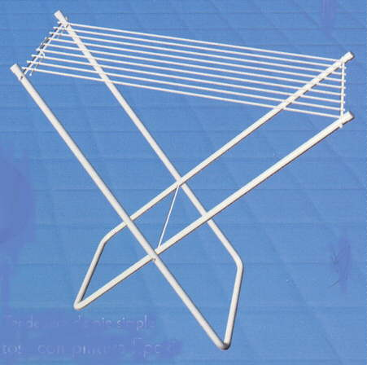
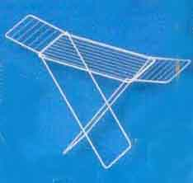

COD. | DESCRIPCION | PRECIO
TEN-09 | TENDER de PIE SIMPLE 9Varillas STANDAR | 4423.125
TEN-10 | TENDER de PIE SIMPLE 9Varillas REFORZADO | 6063.750
TEN-14 | TENDER de PIE C/ALAS 9Varillas STANDARD | 6825.000
TEN-15 | TENDER de PIE C/ALAS 9Varillas REFORZADO | 8728.125

